CollectiveAccess
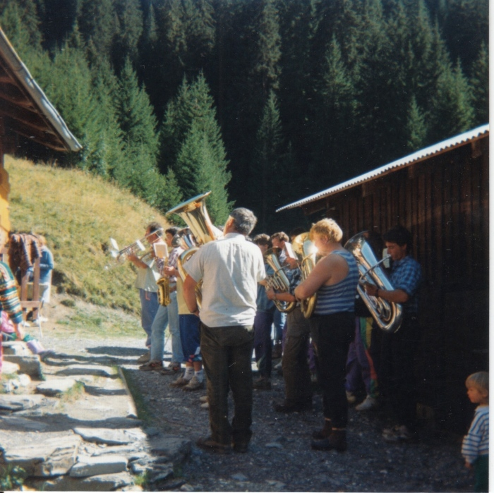
Image | Object | Description | Date
 | Photos de la musique aux Fonts le 5 septembre 1992 (30-011) | Photos de la musique aux Fonts le 5 septembre 1992

